วิธีเคลมประกัน Surface
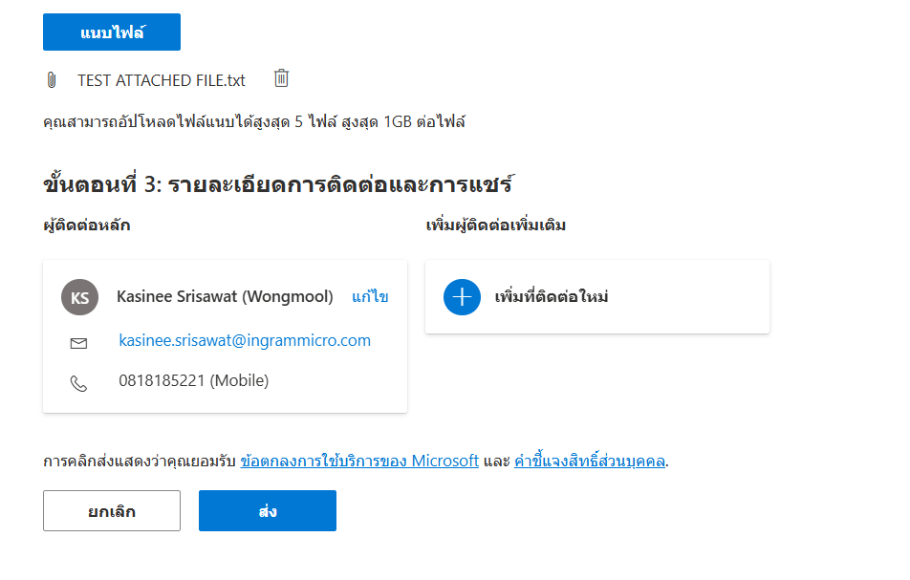
ขั้นตอนการเปิดเคลมกับ Microsoft ผ่านเว็บ

1.เปิดเว็บเพื่อเปิดเคส โดยใช้ user Microsoft ของลูกค้าหรือใครก็ได้ที่มี
https://support.serviceshub.microsoft.com/supportforbusiness/create
เข้าเว็บแล้วจะบนหน้านี้
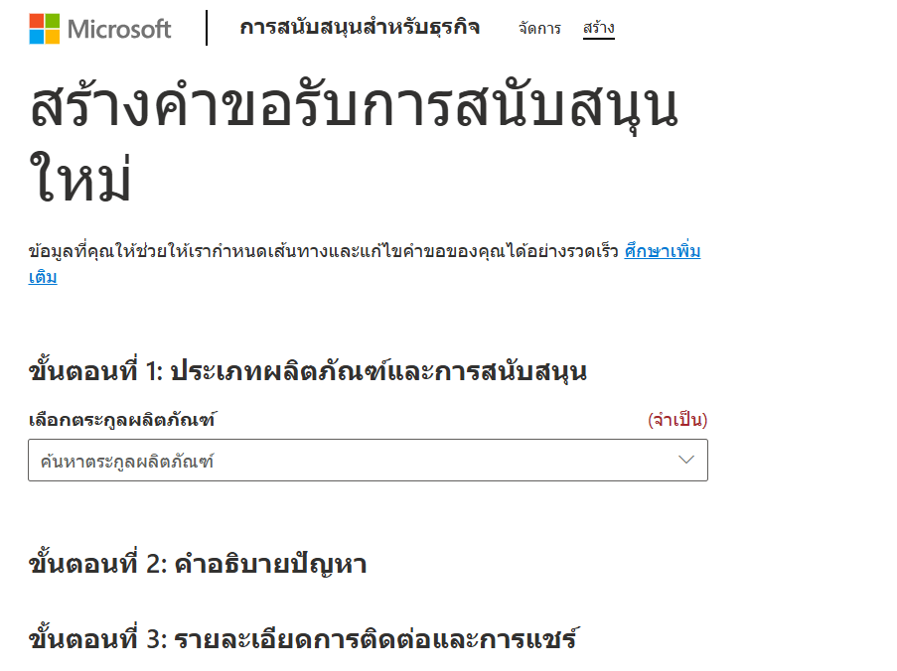

2.ใส่ข้อมูลในขั้นตอนที่ 2 ให้ครบโดยใส่ตามรายละเอียดสินค้าที่ต้องการแจ้งเคลม ตามตัวอย่าง

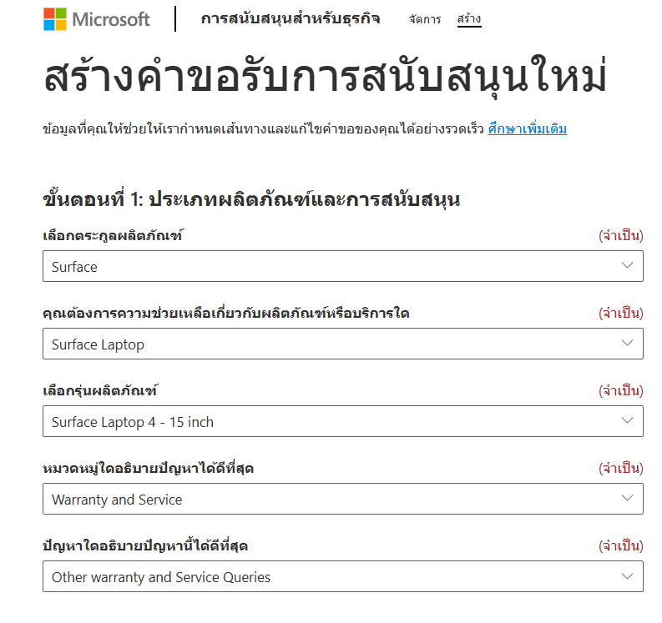

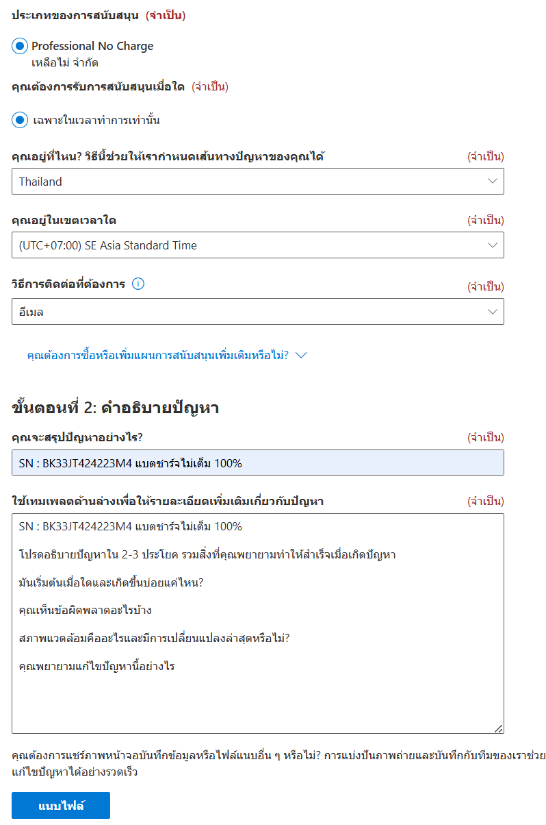

3.การแนบไฟล์เพิ่มเติม เช่น อินวอย รูปถ่ายหรือคลิป วีดีโอ การการเสีย กดแนบไฟล์ตามตัวอย่าง

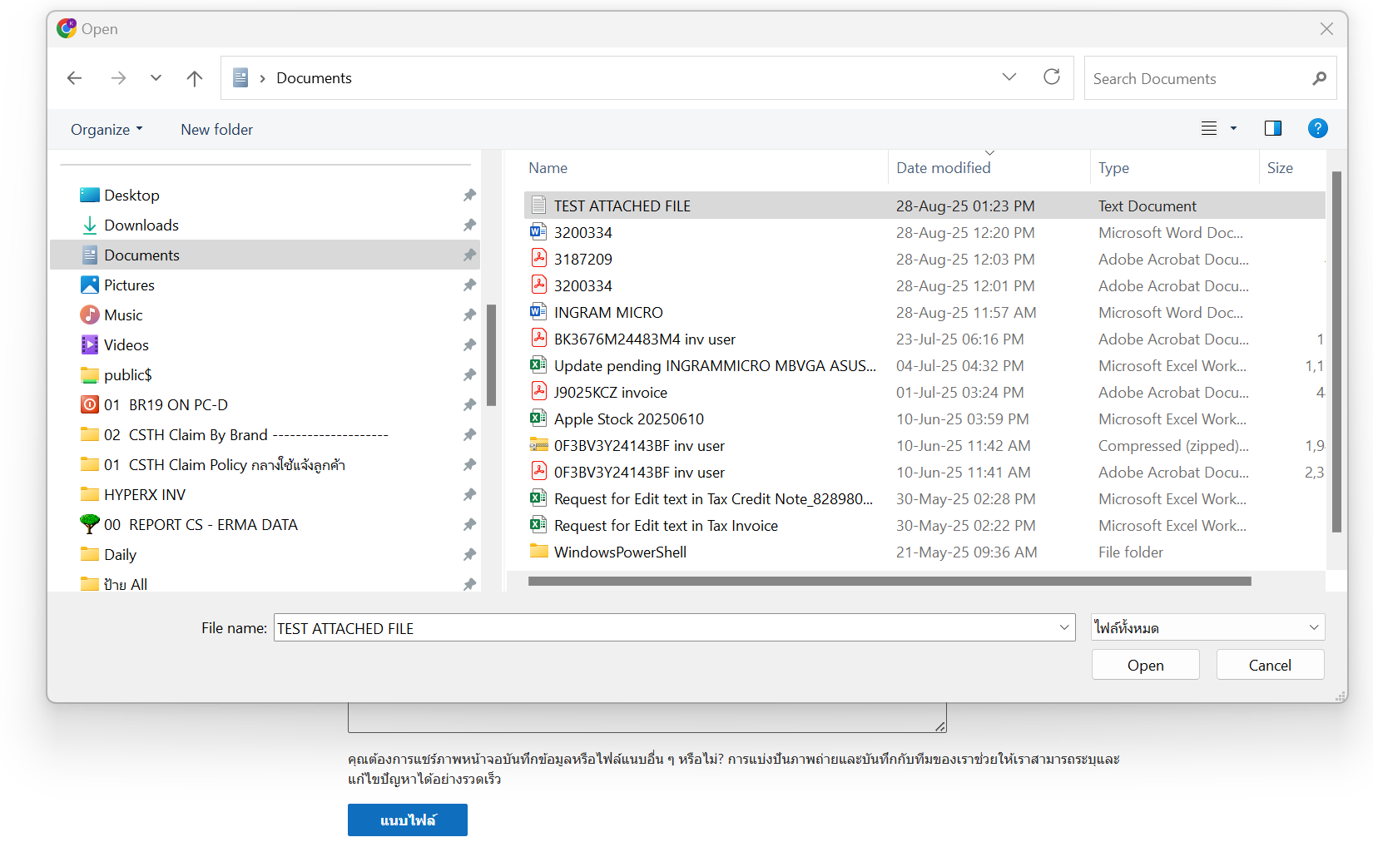

4.เมื่อแนบไฟล์แล้ว กด ส่ง
จะได้รับอีเมล์จาก Microsoft และทาง Microsoft จะติดตามงานทางอีเมล์ และเบอร์ที่ใส่ไปตอนเปิดเคส

Surface Pro 12" Snap
 Surface Pro 12" Snap Dragon Copilot Plus PC 45 TOPS

Windows | Part Number | SKU | Descriptions | End user (ex.vat) | Stock
Windows 11 Pro | EP2-27250 | AB83980 | Pro12inSDP/24/1TBCM SC Thai Thailand Comm Platinum | ฿68,210.00
Windows 11 Pro | EP2-27233 | AB83970 / AB83866 | Pro12inSDP/16/1TB CM SC Thai Thailand Comm Platinum | ฿60,390.00
Windows 11 Pro | EP2-27216 | AB83972 | Pro12inSDP/16/512CM SC Thai Thailand Comm Platinum | ฿50,890.00
Windows 11 Pro | EP2-27199 | AB83990 /AB83868 | Pro12inSDP/16/256CM SC Thai Thailand Comm Platinum | ฿47,770.00
Windows 11 Pro | EP2-81861 |  | Pro12inSDP/8/256CM SC Thai Thailand Comm Platinum | ฿40,110.00

 | Type Cover
 | Part Number | SKU | Descriptions | End user (ex.vat) | Stock
 | EP2-33123 | AB83899 | Srfc Pro 12inKB+SPnBndlCM Type Cover Burano SC Thai Thailand Comm SLATE | #REF!

 | Warranty | Part Number | Descriptions | Remark
 |  | EP2-31060 | MS Complete for Business Plus w/ADH Srfc Pro12in SD TH 4Y from Purchase | มีประกันจอแตก 2 ครั้ง + Next day business 4 ปี
 |  | EP2-31028 | MS Complete for Business w/ADH Srfc Pro12in SD TH 4Y from Purchase | มีประกันจอแตก 2 ครั้ง 4 ปี
 |  | EP2-31050 | MS Complete for Business Plus w/ADH Srfc Pro12in SD TH 3Y from Purchase | มีประกันจอแตก 2 ครั้ง + Next day business 3 ปี
 |  | EP2-31022 | MS Complete for Business w/ADH Srfc Pro12in SD TH 3Y from Purchase | มีประกันจอแตก 2 ครั้ง 3 ปี
 |  | EP2-31040 | MS Complete for Business Plus w/ADH Srfc Pro12in SD TH 2Y from Purchase | มีประกันจอแตก 2 ครั้ง + Next day business 2 ปี
 |  | EP2-31010 | MS Complete for Business w/ADH Srfc Pro12in SD TH 2Y from Purchase | มีประกันจอแตก 2 ครั้ง 2 ปี
 |  | EP2-30895 | MS Extended Hardware Service Plus Srfc Pro12in SD TH 4Y from Purchase | Next day business 4 ปี
 |  | EP2-30641 | MS Extended Hardware Service Srfc Pro12in SD TH 4Y from Purchase
 |  | EP2-30813 | MS Extended Hardware Service Plus Srfc Pro12in SD TH 3Y from Purchase | Next day business 3 ปี
 |  | EP2-30584 | MS Extended Hardware Service Srfc Pro12in SD TH 3Y from Purchase
 |  | EP2-30651 | MS Extended Hardware Service Plus Srfc Pro12in SD TH 2Y from Purchase | Next day business 2 ปี
 |  | EP2-30517 | MS Extended Hardware Service Srfc Pro12in SD TH 2Y from Purchase

New Laptop 5G Intel
 Laptop 5G 13" Intel Core Ultra

Windows | Part Number | SKU | Descriptions | End user (ex.vat) | Stock | Remark
Windows 11 Pro | EP2-36460 |  | Lp5G13.8IntC7/32/1TCM Win11 SC Thai Thailand Comm Platinum | ฿131,720.00 | -
Windows 11 Pro | EP2-36435 |  | Lp5G13.8IntC7/32/512CM Win11 SC Thai Thailand Comm Platinum | ฿119,440.00 | -
Windows 11 Pro | EP2-36411 |  | Lp5G13.8IntC7/32/256CM Win11 SC Thai Thailand Comm Platinum | ฿109,280.00 | -
Windows 11 Pro | EP2-36361 |  | Lp5G13.8IntC5/32/256CM Win11 SC Thai Thailand Comm Platinum | ฿102,290.00 | -
Windows 11 Pro | EP2-36386 |  | Lp5G13.8IntC7/16/256CM Win11 SC Thai Thailand Comm Platinum | ฿84,400.00 | -
Windows 11 Pro | EP2-36336 |  | Lp5G13.8IntC5/16/256CM Win11 SC Thai Thailand Comm Platinum | ฿77,410.00 | -

 | Warranty | Part Number | Description | Remark
 |  | ZWM-00040 | MS Complete for Business Plus w/ADH Srfc Laptop6/7 TH 4Y from Prchse | มีประกันจอแตก 2 ครั้ง + Next day business 4 ปี
 |  | HP3-00228 | MS Complete for Business w/ADH Srfc Laptop6 TH 4Y from Prchse | มีประกันจอแตก 2 ครั้ง
 |  | ZWL-00040 | MS Complete for Business Plus w/ADH Srfc Laptop6/7 TH 3Y from Prchse | มีประกันจอแตก 2 ครั้ง + Next day business 3 ปี
 |  | F9W-00295 | MS Complete for Business w/ADH Srfc Laptop6 TH 3Y from Prchse | มีประกันจอแตก 2 ครั้ง
 |  | ZWK-00040 | MS Complete for Business Plus w/ADH Srfc Laptop6/7 TH 2Y from Prchse | มีประกันจอแตก 2 ครั้ง + Next day business 2 ปี
 |  | W47-00242 | MS Complete for Business w/ADH Srfc Laptop6 TH 2Y from Prchse | มีประกันจอแตก 2 ครั้ง
 |  | NRQ-00168 | MS Extended Hardware Service Plus Srfc Laptop6/7 TH 4Y from Prchse | Next day business 4 ปี
 |  | VP3-00229 | MS Extended Hardware Service Srfc Laptop6 TH 4Y from Prchse
 |  | NRI-00079 | MS Extended Hardware Service Plus Srfc Laptop5 TH 3Y from Purchase | Next day business 3 ปี
 |  | A9W-00278 | MS Extended Hardware Service Srfc Laptop6 TH 3Y from Prchse
 |  | NRB-00169 | MS Extended Hardware Service Plus Srfc Laptop6/7 TH 2Y from Prchse | Next day business 2 ปี
 |  | W49-00213 | MS Extended Hardware Service Srfc Laptop6 TH 2Y from Prchse

New Pro11 Intel
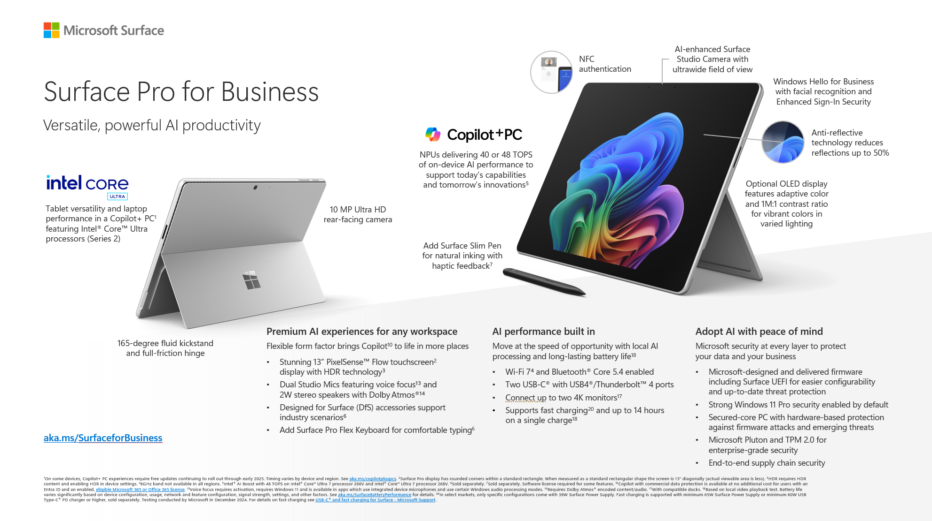
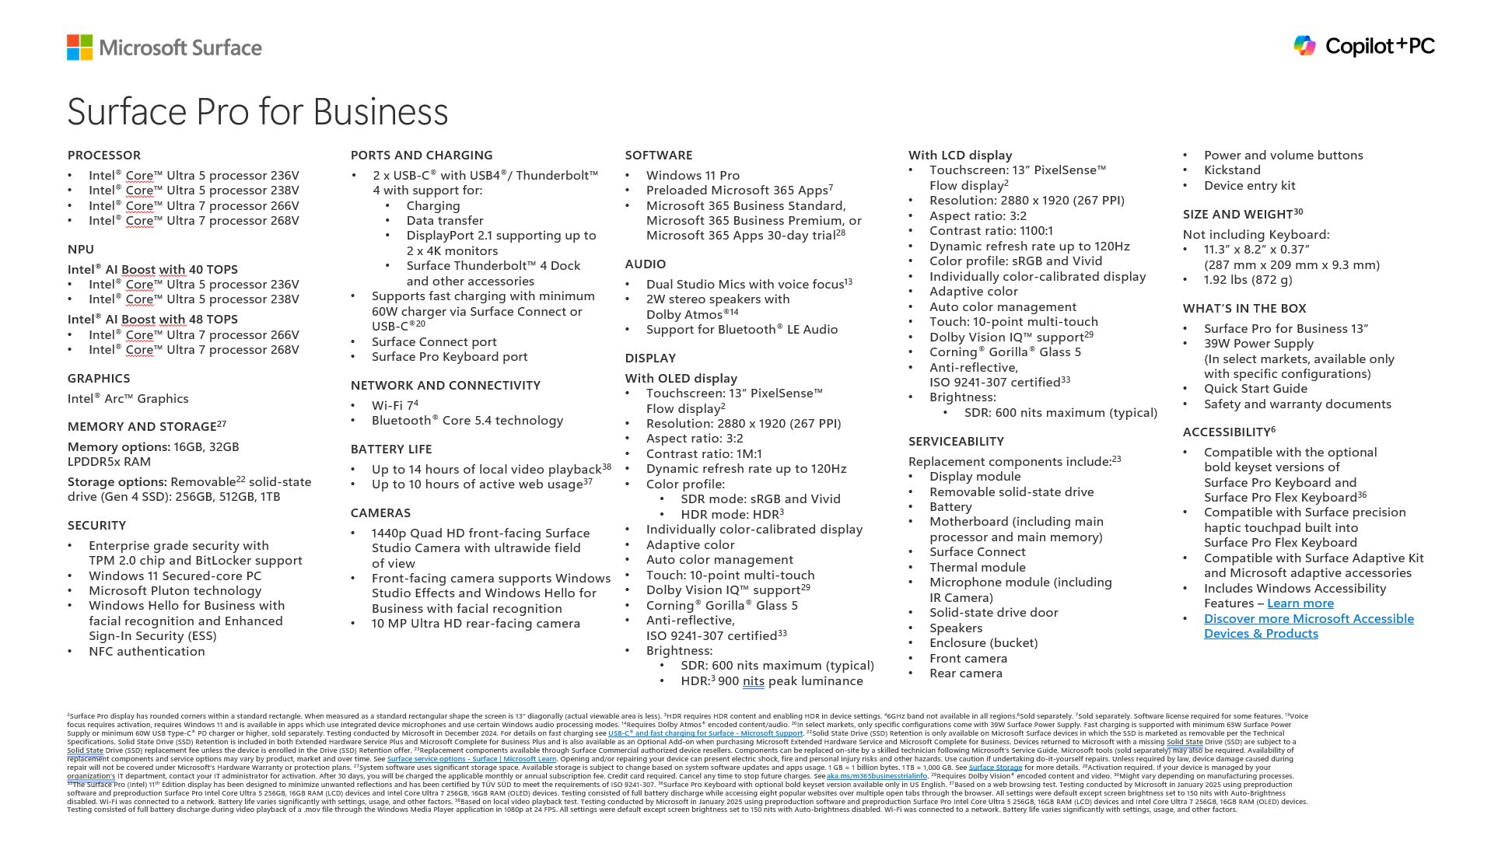

Surface Pro 11 New Intel CPU Copilot Plus PC 40++ TOPS

Windows | Part Number | Descriptions | End User Price Ex.Vat | Stock | SKU
Windows 11 Pro | EP2-20109 | Pro11 13IntCU5/16/256 CM SC Thai Thailand Comm Platinum | ฿59,800.00
Windows 11 Pro | EP2-20245 | Pro11 13IntCU7/16/512 CM SC Thai Thailand Comm Platinum | ฿74,100.00
Windows 11 Pro | EP2-20160 | Pro11 13IntCU5/32/256 CM SC Thai Thailand Comm Platinum | ฿77,690.00
Windows 11 Pro | EP2-20047 | Pro11 13IntCU7/32/512 CM SC Thai Thailand Comm Platinum | ฿95,600.00
Windows 11 Pro | EP2-20211 | Pro11 13IntCU7/16/256 CM SC Thai Thailand Comm Platinum | ฿70,500.00
Windows 11 Pro | EP2-20092 | Pro11 13IntCU5/16/256 CM SC Thai Thailand Comm Black | ฿59,800.00
Windows 11 Pro | EP2-20126 | Pro11 13IntCU5/16/512 CM SC Thai Thailand Comm Black | ฿63,400.00
Windows 11 Pro | EP2-20228 | Pro11 13IntCU7/16/512 CM SC Thai Thailand Comm Black | ฿74,100.00
Windows 11 Pro | EP2-20030 | Pro11 13IntCU7/32/256 CM SC Thai Thailand Comm Platinum | ฿88,500.00
Windows 11 Pro | EP2-20143 | Pro11 13IntCU5/16/512 CM SC Thai Thailand Comm Platinum | ฿63,500.00
Windows 11 Pro | EP2-20262 | Pro11 13IntCU7/16/1T CM SC Thai Thailand Comm Platinum | ฿88,500.00
Windows 11 Pro | EP2-20194 | Pro11 13IntCU7/16/256 CM SC Thai Thailand Comm Black | ฿70,500.00
Windows 11 Pro | EP2-20075 | Pro11 13IntCU7/32/1T CM SC Thai Thailand Comm Platinum | ฿102,700.00
Windows 11 Pro | EP2-20177 | Pro11 13IntCU5/32/512 CM SC Thai Thailand Comm Platinum | ฿84,850.00

Part Number | SKU | Descriptions | Remark | Stock
8X8-00179 | AB37622 | SrProKBw/SlimPenCM SC Thai Thailand Comm Platinum | Keyboard+Pen | 23
8X8-00156 | AB37633 | SrProKBw/SlimPenCM SC Thai Thailand Comm Black | Keyboard+Pen | 0
8XB-00201 | AB37569 | SrProKBw/PenStorCM SC Thai Thailand Comm Platinum | Keyboard+Pen Slot | 25
8XB-00154 | AB37634 / AB46302 | SrProKBw/PenStorCM SC Thai Thailand Comm Black | Keyboard+Pen Slot | 8
EP2-00407 | AB37586 | SrProKBCM SC Thai Thailand Comm Black (without Pen slot) | Keyboard no pen slot | -
Y8U-00017 | AB47461 | SrProFlexKBw/SlimPenCM SC Thai Thailand Comm Black | Proflex keyboard+Pen | -

Warranty

 | Part Number | Descriptions | Remark
 | ZWM-00031 | MS Complete for Business Plus w/ADH Srfc Pro10/11 TH 4Y from Purchase | มีประกันจอแตก 2 ครั้ง + Next day business 4 ปี
 | HP3-00219 | MS Complete for Business w/ADH Srfc Pro10/11 TH 4Y from Purchase | มีประกันจอแตก 2 ครั้ง
 | ZWL-00031 | MS Complete for Business Plus w/ADH Srfc Pro10/11 TH 3Y from Purchase | มีประกันจอแตก 2 ครั้ง + Next day business 3 ปี
 | F9W-00286 | MS Complete for Business w/ADH Srfc Pro10/11 TH 3Y from Purchase | มีประกันจอแตก 2 ครั้ง
 | ZWK-00031 | MS Complete for Business Plus w/ADH Srfc Pro10/11 TH 2Y from Purchase | มีประกันจอแตก 2 ครั้ง + Next day business 2 ปี
 | W47-00233 | MS Complete for Business w/ADH Srfc Pro10/11 TH 2Y from Purchase | มีประกันจอแตก 2 ครั้ง
 | NRQ-00151 | MS Extended Hardware Service Plus Srfc Pro10/11 TH 4Y from Purchase | Next day business 4 ปี
 | VP3-00212 | MS Extended Hardware Service Srfc Pro10/11 TH 4Y from Purchase
 | NRI-00151 | MS Extended Hardware Service Plus Srfc Pro10/11 TH 3Y from Purchase | Next day business 3 ปี
 | A9W-00261 | MS Extended Hardware Service Srfc Pro10/11 TH 3Y from Purchase
 | NRB-00152 | MS Extended Hardware Service Plus Srfc Pro10/11 TH 2Y from Purchase | Next day business 2 ปี
 | W49-00196 | MS Extended Hardware Service Srfc Pro10/11 TH 2Y from Purchase

New Laptop7 Intel
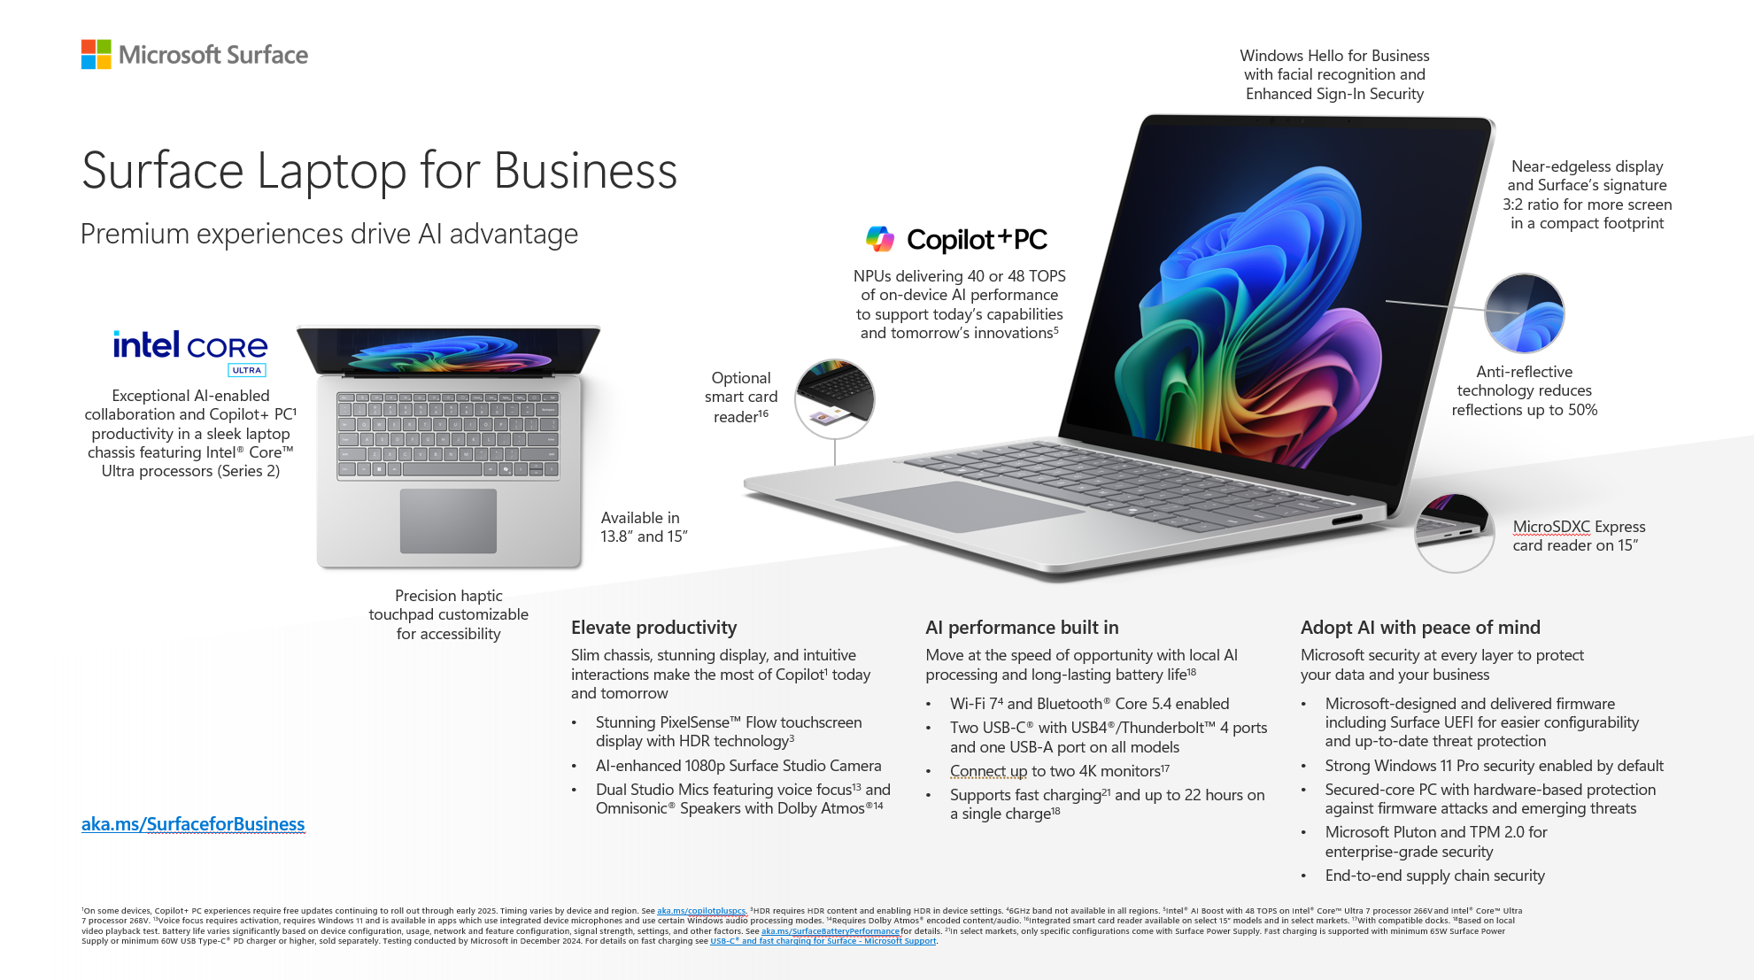
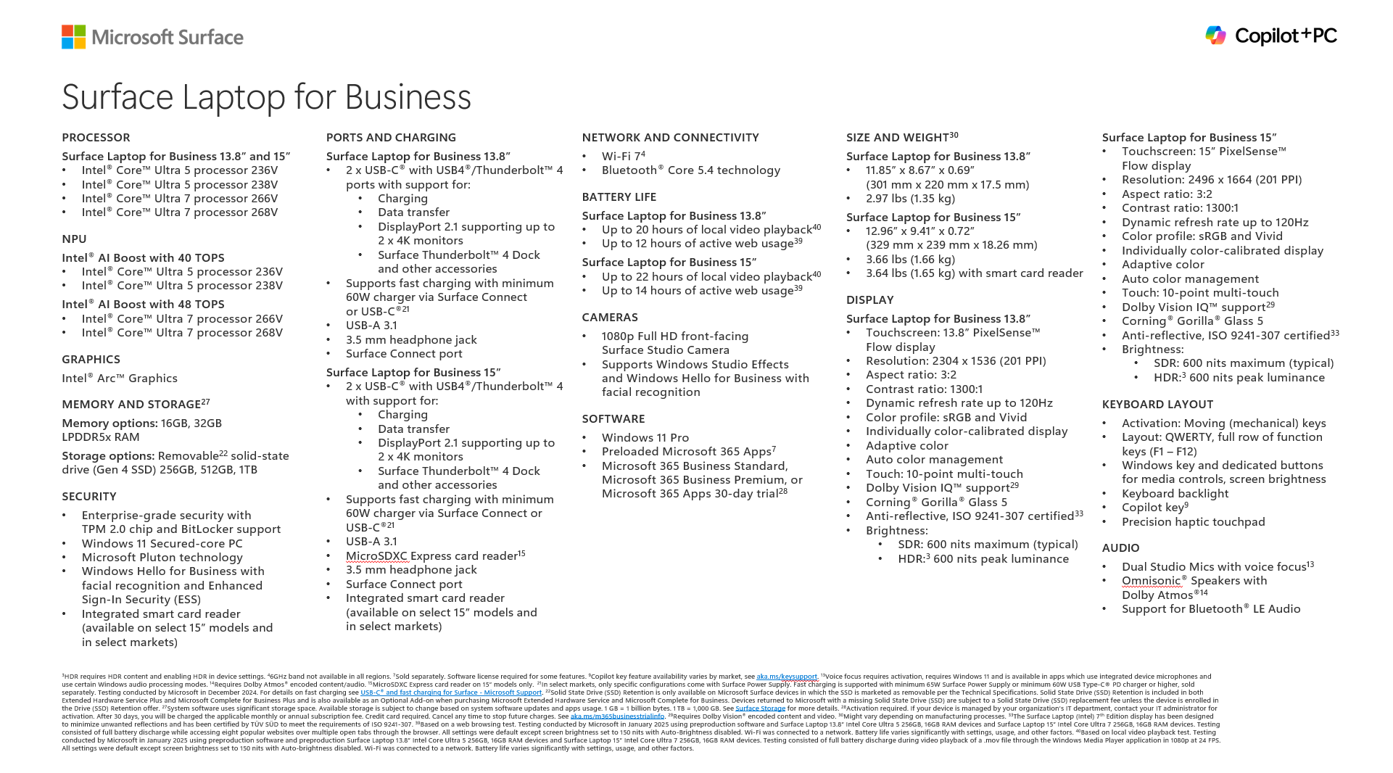

Surface Laptop 7 New Intel CPU Copilot Plus PC 40++ TOPS

Windows | Part Number | Item Name | End user Ex.Vat | Stock | SKU
Window 11 Pro | EP2-22165 | Lp7 13.8IntCU5/16/256 CM Win11 SC Thai Thailand Comm Black | ฿59,800.00
Window 11 Pro | EP2-20951 | Lp7 13.8IntCU5/16/256 CM Win11 SC Thai Thailand Comm Platinum | ฿59,800.00
Window 11 Pro | EP2-22190 | Lp7 13.8IntCU5/16/512 CM Win11 SC Thai Thailand Comm Black | ฿63,400.00
Window 11 Pro | EP2-20976 | Lp7 13.8IntCU5/16/512 CM Win11 SC Thai Thailand Comm Platinum | ฿63,400.00
Window 11 Pro | EP2-22215 | Lp7 13.8IntCU5/32/256 CM Win11 SC Thai Thailand Comm Black | ฿77,700.00
Window 11 Pro | EP2-21001 | Lp7 13.8IntCU5/32/256 CM Win11 SC Thai Thailand Comm Platinum | ฿77,700.00
Window 11 Pro | EP2-22240 | Lp7 13.8IntCU5/32/512 CM Win11 SC Thai Thailand Comm Black | ฿84,800.00
Window 11 Pro | EP2-21026 | Lp7 13.8IntCU5/32/512 CM Win11 SC Thai Thailand Comm Platinum | ฿84,800.00
Window 11 Pro | EP2-22265 | Lp7 13.8IntCU7/16/256 CM Win11 SC Thai Thailand Comm Black | ฿67,000.00
Window 11 Pro | EP2-21075 | Lp7 13.8IntCU7/16/256 CM Win11 SC Thai Thailand Comm Platinum | ฿67,000.00
Window 11 Pro | EP2-22290 | Lp7 13.8IntCU7/16/512 CM Win11 SC Thai Thailand Comm Black | ฿70,500.00
Window 11 Pro | EP2-21100 | Lp7 13.8IntCU7/16/512 CM Win11 SC Thai Thailand Comm Platinum | ฿70,500.00
Window 11 Pro | EP2-22366 | Lp7 13.8IntCU7/32/1T CM Win11 SC Thai Thailand Comm Black | ฿99,150.00
Window 11 Pro | EP2-21175 | Lp7 13.8IntCU7/32/1T CM Win11 SC Thai Thailand Comm Platinum | ฿99,150.00
Window 11 Pro | EP2-22315 | Lp7 13.8IntCU7/32/256 CM Win11 SC Thai Thailand Comm Black | ฿84,800.00
Window 11 Pro | EP2-21125 | Lp7 13.8IntCU7/32/256 CM Win11 SC Thai Thailand Comm Platinum | ฿84,800.00
Window 11 Pro | EP2-22341 | Lp7 13.8IntCU7/32/512 CM Win11 SC Thai Thailand Comm Black | ฿92,000.00
Window 11 Pro | EP2-21150 | Lp7 13.8IntCU7/32/512 CM Win11 SC Thai Thailand Comm Platinum | ฿92,000.00
Window 11 Pro | EP2-22644 | Lp7 15IntCU5/16/256 CM Win11 SC Thai Thailand Comm Black | ฿67,000.00
Window 11 Pro | EP2-21326 | Lp7 15IntCU5/16/256 CM Win11 SC Thai Thailand Comm Platinum | ฿67,000.00
Window 11 Pro | EP2-22669 | Lp7 15IntCU5/16/512 CM Win11 SC Thai Thailand Comm Black | ฿70,500.00
Window 11 Pro | EP2-21351 | Lp7 15IntCU5/16/512 CM Win11 SC Thai Thailand Comm Platinum | ฿70,500.00
Window 11 Pro | EP2-22707 | Lp7 15IntCU5/32/256 CM Win11 SC Thai Thailand Comm Black | ฿84,800.00
Window 11 Pro | EP2-21376 | Lp7 15IntCU5/32/256 CM Win11 SC Thai Thailand Comm Platinum | ฿84,800.00
Window 11 Pro | EP2-22732 | Lp7 15IntCU5/32/512 CM Win11 SC Thai Thailand Comm Black | ฿92,000.00
Window 11 Pro | EP2-21401 | Lp7 15IntCU5/32/512 CM Win11 SC Thai Thailand Comm Platinum | ฿92,000.00
Window 11 Pro | EP2-22770 | Lp7 15IntCU7/16/256 CM Win11 SC Thai Thailand Comm Black | ฿74,100.00
Window 11 Pro | EP2-21427 | Lp7 15IntCU7/16/256 CM Win11 SC Thai Thailand Comm Platinum | ฿74,100.00
Window 11 Pro | EP2-22808 | Lp7 15IntCU7/16/512 CM Win11 SC Thai Thailand Comm Black | ฿77,700.00
Window 11 Pro | EP2-21452 | Lp7 15IntCU7/16/512 CM Win11 SC Thai Thailand Comm Platinum | ฿77,700.00
Window 11 Pro | EP2-22910 | Lp7 15IntCU7/32/1T CM Win11 SC Thai Thailand Comm Black | ฿106,300.00
Window 11 Pro | EP2-21527 | Lp7 15IntCU7/32/1T CM Win11 SC Thai Thailand Comm Platinum | ฿106,300.00
Window 11 Pro | EP2-22846 | Lp7 15IntCU7/32/256 CM Win11 SC Thai Thailand Comm Black | ฿92,000.00
Window 11 Pro | EP2-21477 | Lp7 15IntCU7/32/256 CM Win11 SC Thai Thailand Comm Platinum | ฿92,000.00
Window 11 Pro | EP2-22872 | Lp7 15IntCU7/32/512 CM Win11 SC Thai Thailand Comm Black | ฿99,150.00
Window 11 Pro | EP2-21502 | Lp7 15IntCU7/32/512 CM Win11 SC Thai Thailand Comm Platinum | ฿99,150.00

Warranty | Part Number | Description |  | Remark
 | ZWM-00040 | MS Complete for Business Plus w/ADH Srfc Lpt 13.8in/15in TH 4Y from Prchse |  | มีประกันจอแตก 2 ครั้ง + Next day business 4 ปี
 | HP3-00228 | MS Complete for Business w/ADH Srfc Lpt 13.8in/15in TH 4Y from Prchse |  | มีประกันจอแตก 2 ครั้ง 4 ปี
 | ZWL-00040 | MS Complete for Business Plus w/ADH Srfc Lpt 13.8in/15in TH 3Y from Prchse |  | มีประกันจอแตก 2 ครั้ง + Next day business 3 ปี
 | ZWK-00040 | MS Complete for Business Plus w/ADH Srfc Lpt 13.8in/15in TH 2Y from Prchse |  | มีประกันจอแตก 2 ครั้ง + Next day business 2 ปี
 | F9W-00295 | MS Complete for Business w/ADH Srfc Lpt 13.8in/15in TH 3Y from Prchse |  | มีประกันจอแตก 2 ครั้ง 3 ปี
 | NRQ-00168 | MS Extended Hardware Service Plus Srfc Lpt 13.8in/15in TH 4Y from Prchse |  | Next day business 4 ปี
 | W47-00242 | MS Complete for Business w/ADH Srfc Lpt 13.8in/15in TH 2Y from Prchse |  | มีประกันจอแตก 2 ครั้ง 2 ปี
 | NRI-00168 | MS Extended Hardware Service Plus Srfc Lpt 13.8in/15in TH 3Y from Prchse |  | Next day business 3 ปี
 | VP3-00229 | MS Extended Hardware Service Srfc Lpt 13.8in/15in TH 4Y from Prchse
 | NRB-00169 | MS Extended Hardware Service Plus Srfc Lpt 13.8in/15in TH 2Y from Prchse |  | Next day business 2 ปี
 | A9W-00278 | MS Extended Hardware Service Srfc Lpt 13.8in/15in TH 3Y from Prchse
 | W49-00213 | MS Extended Hardware Service Srfc Lpt 13.8in/15in TH 2Y from Prchse

Surface Pro 11 SnapDragon
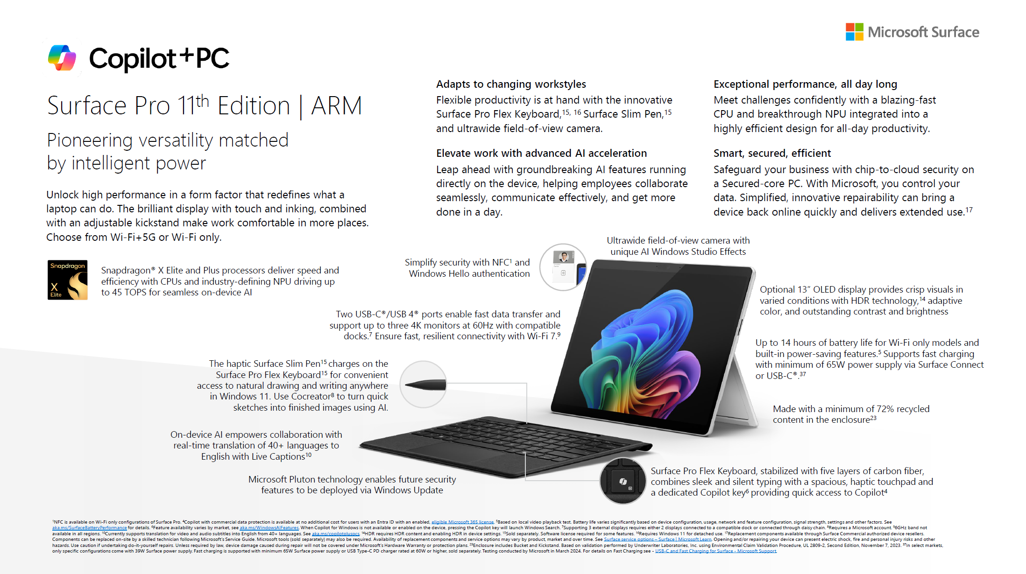
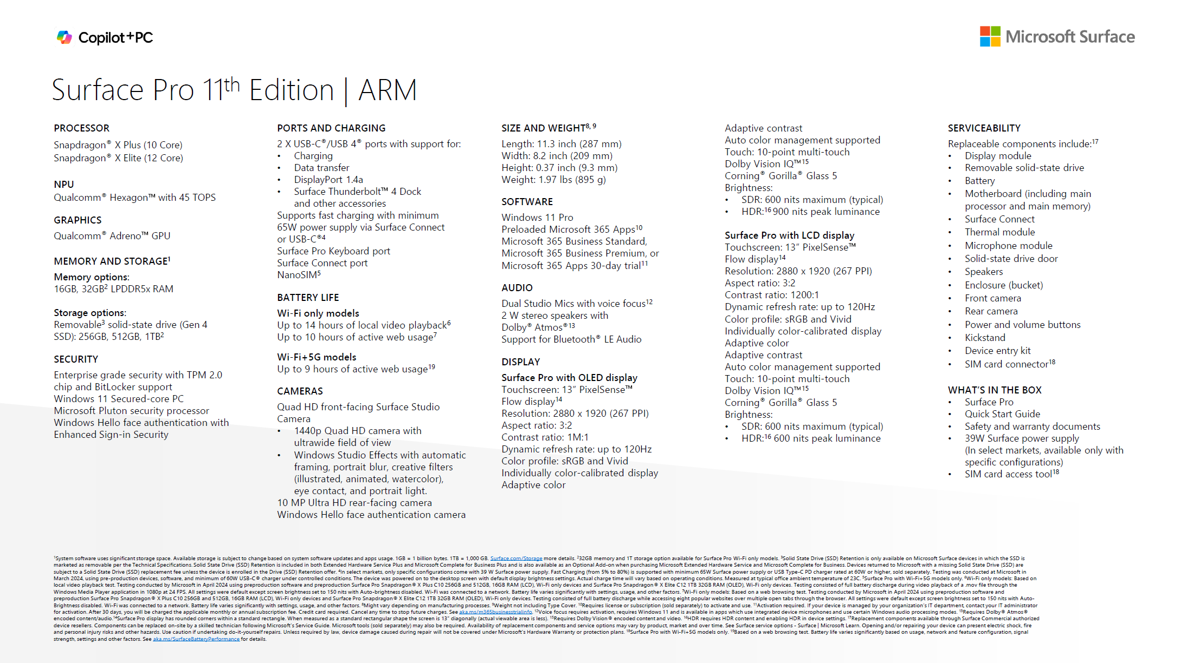
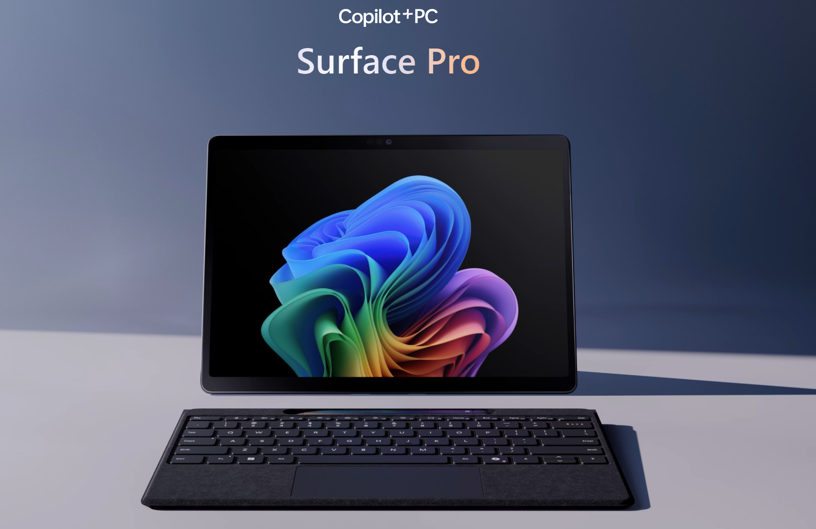

 |  |  | Windows | Part Number | SKU | Descriptions | User Price (ex-vat 7%) | Stock
 |  |  | Window 11 Pro | ZIR-00017 | AB47431 | Pro11Eli/32/1TBCM SC Thai Thailand Comm Platinum | ฿109,500.00
 |  |  | Window 11 Pro | ZFB-00017 | AB47308 / AB47434 | Pro115GEli/16/512CM Win11 SC Thai Thailand Comm Platinum | ฿87,700.00
 |  |  | Window 11 Pro | ZIP-00017 |  | Pro11Eli/16/1TBCM SC Thai Thailand Comm Platinum | ฿85,600.00
 |  |  | Window 11 Pro | ZIP-00035 |  | Pro11Eli/16/1TBCM SC Thai Thailand Comm Black | ฿85,600.00
 |  |  | Window 11 Pro | ZEW-00017 | AB56442 / AB48616 | Pro115GPls/16/256CM Win11 SC Thai Thailand Comm Platinum | ฿69,400.00
 |  |  | Window 11 Pro | ZIN-00017 | AB47356 | Pro11Eli/16/512CM SC Thai Thailand Comm Platinum | ฿71,500.00
 |  |  | Window 11 Pro | ZIN-00035 |  | Pro11Eli/16/512CM SC Thai Thailand Comm Black | ฿71,500.00
EOL |  |  | Window 11 Pro | ZIL-00035 |  | Pro11Pls/16/512CM SC Thai Thailand Comm Black | ฿62,900.00
 |  |  | Window 11 Pro | ZIL-00017 | AB56896 / AB48571 | Pro11Pls/16/512CM SC Thai Thailand Comm Platinum | ฿62,900.00
ตรวจสอบ Program ที่ Support ตามลิงค์ |  | https://windowsonarm.org/ | Window 11 Pro | ZIK-00017 | AB48509 / AB66837 | Pro11Pls/16/256CM SC Thai Thailand Comm Platinum | ฿56,350.00

Accessory
Part Number | SKU | Descriptions | User Price (ex-vat 7%)
8X8-00179 |  | SrProKBw/SlimPenCM SC Thai Thailand Comm Platinum | ฿8,668.00
8X8-00156 |  | SrProKBw/SlimPenCM SC Thai Thailand Comm Black | ฿8,668.00
8XB-00201 |  | SrProKBw/PenStorCM SC Thai Thailand Comm Platinum | ฿5,676.00
8XB-00154 |  | SrProKBw/PenStorCM SC Thai Thailand Comm Black | ฿5,676.00
Y8U-00017 |  | SrProFlexKBw/SlimPenCM SC Thai Thailand Comm Black | ฿13,910.00

Warranty
Part Number | SKU | Descriptions | User Price (ex-vat 7%) | Remark
HP3-00219 |  | MS Complete for Business w/ADH Srfc Pro10/11 TH 4Y from Purchase | ฿11,396.00 | มีประกันจอแตก 2 ครั้ง
F9W-00286 |  | MS Complete for Business w/ADH Srfc Pro10/11 TH 3Y from Purchase | ฿7,799.00 | มีประกันจอแตก 2 ครั้ง
W47-00233 |  | MS Complete for Business w/ADH Srfc Pro10/11 TH 2Y from Purchase | ฿5,786.00 | มีประกันจอแตก 2 ครั้ง
VP3-00212 |  | MS Extended Hardware Service Srfc Pro10/11 TH 4Y from Purchase | ฿4,653.00
A9W-00261 |  | MS Extended Hardware Service Srfc Pro10/11 TH 3Y from Purchase | ฿3,102.00
W49-00196 |  | MS Extended Hardware Service Srfc Pro10/11 TH 2Y from Purchase | ฿1,364.00

Surface Laptop 7 SnapDragon
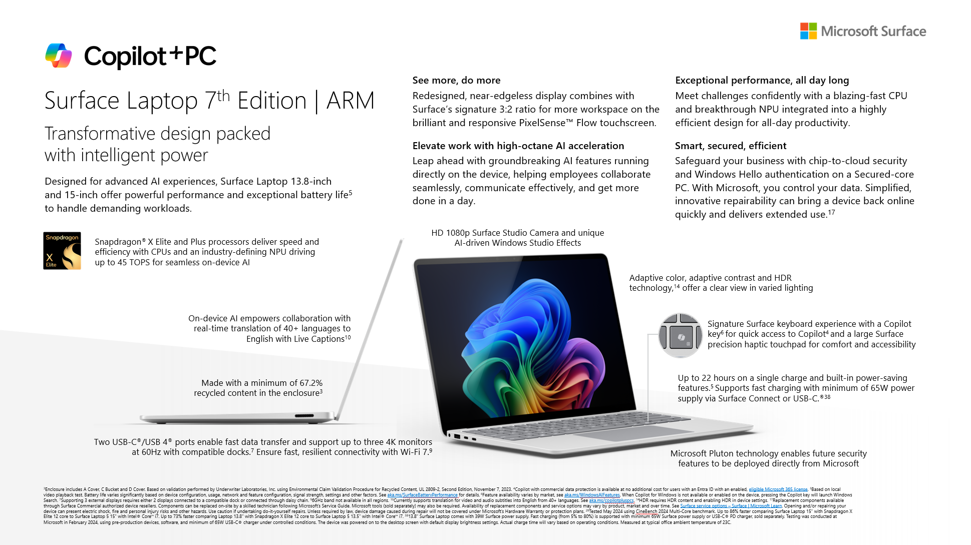
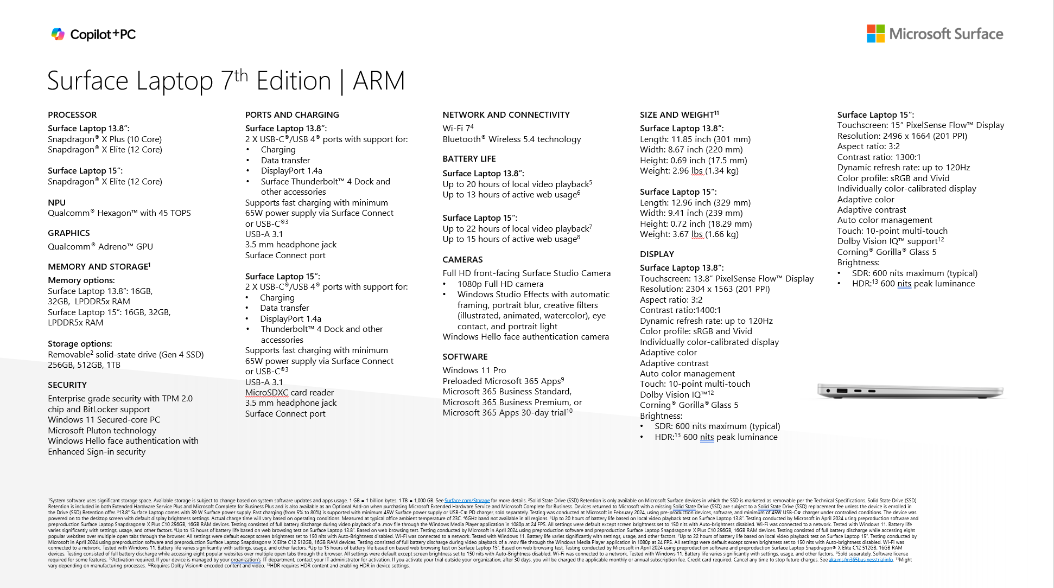
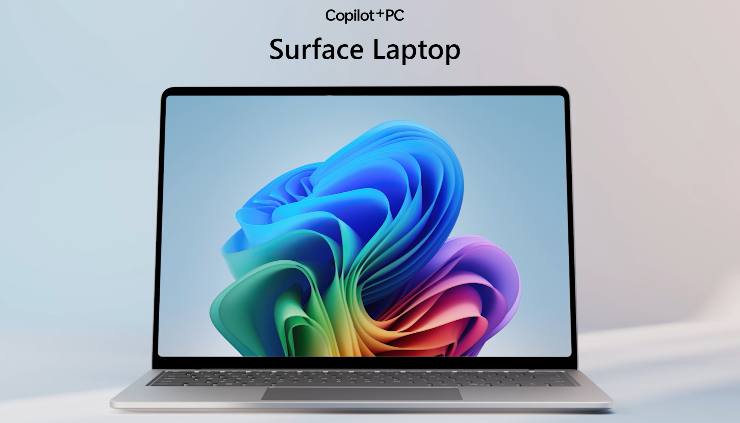
 |  |  | Windows | Part Number | SKU | Screen | Descriptions | User Price (ex-vat 7%) | Stock Available
 |  |  | Window 11 Pro | ZHB-00022 |  | 13 | Lpt7 13inEli/32/1TBCM Win11 SC Thai Thailand Comm GRAPHITE | ฿107,250.00
 |  |  | Window 11 Pro | ZXY-00059 |  | 13 | Lpt7 13inEli/16/1TBCM Win11 SC Thai Thailand Comm GRAPHITE | ฿83,400.00
 |  |  | Window 11 Pro | ZXY-00022 |  | 13 | Lpt7 13inEli/16/1TBCM Win11 SC Thai Thailand Comm Platinum | ฿83,400.00
 |  |  | Window 11 Pro | ZGZ-00059 |  | 13 | Lpt7 13inEli/16/512CM Win11 SC Thai Thailand Comm GRAPHITE | ฿68,250.00
 |  |  | Window 11 Pro | ZGZ-00022 | AB47443 | 13 | Lpt7 13inEli/16/512CM Win11 SC Thai Thailand Comm Platinum | ฿68,250.00
 |  |  | Window 11 Pro | ZGX-00022 |  | 13 | Lpt7 13inPls/16/512CM Win11 SC Thai Thailand Comm Platinum | ฿62,800.00
 |  |  | Window 11 Pro | ZGX-00059 |  | 13 | Lpt7 13inPls/16/512CM Win11 SC Thai Thailand Comm GRAPHITE | ฿62,800.00
 |  |  | Window 11 Pro | ZGV-00022 | AB48532 | 13 | Lpt7 13inPls/16/256CM Win11 SC Thai Thailand Comm Platinum | ฿56,300.00
 |  |  | Window 11 Pro | ZHR-00022 |  | 15 | Lpt7 15inEli/32/1TBCM Win11 SC Thai Thailand Comm GRAPHITE | ฿109,500.00
 |  |  | Window 11 Pro | ZYU-00047 |  | 15 | Lpt7 15inEli/16/1TBCM Win11 SC Thai Thailand Comm GRAPHITE | ฿85,600.00
 |  |  | Window 11 Pro | ZYU-00022 |  | 15 | Lpt7 15inEli/16/1TBCM Win11 SC Thai Thailand Comm Platinum | ฿85,600.00
 |  |  | Window 11 Pro | ZHQ-00047 |  | 15 | Lpt7 15inEli/16/512CM Win11 SC Thai Thailand Comm GRAPHITE | ฿70,450.00
 |  |  | Window 11 Pro | ZHQ-00022 |  | 15 | Lpt7 15inEli/16/512CM Win11 SC Thai Thailand Comm Platinum | ฿70,450.00
 |  |  | Window 11 Pro | ZHP-00022 |  | 15 | Lpt7 15inEli/16/256CM Win11 SC Thai Thailand Comm Platinum | ฿66,100.00

 |  |  | Warranty | Part Number | SKU |  | Descriptions | User Price (ex-vat 7%) | Remark
 |  |  |  | ZWM-00040 |  |  | MS Complete for Business Plus w/ADH Srfc Lpt 13.8in/15in TH 4Y from Prchse |  | มีประกันจอแตก 2 ครั้ง + Next day business 4 ปี
 |  |  |  | HP3-00228 |  |  | MS Complete for Business w/ADH Srfc Lpt 13.8in/15in TH 4Y from Prchse |  | มีประกันจอแตก 2 ครั้ง
 |  |  |  | ZWL-00040 |  |  | MS Complete for Business Plus w/ADH Srfc Lpt 13.8in/15in TH 3Y from Prchse |  | มีประกันจอแตก 2 ครั้ง + Next day business 3 ปี
 |  |  |  | ZWK-00040 |  |  | MS Complete for Business Plus w/ADH Srfc Lpt 13.8in/15in TH 2Y from Prchse |  | มีประกันจอแตก 2 ครั้ง
 |  |  |  | F9W-00295 |  |  | MS Complete for Business w/ADH Srfc Lpt 13.8in/15in TH 3Y from Prchse |  | มีประกันจอแตก 2 ครั้ง + Next day business 2 ปี
 | EOL |  |  | NRQ-00168 |  |  | MS Extended Hardware Service Plus Srfc Lpt 13.8in/15in TH 4Y from Prchse |  | มีประกันจอแตก 2 ครั้ง
 |  |  |  | W47-00242 |  |  | MS Complete for Business w/ADH Srfc Lpt 13.8in/15in TH 2Y from Prchse |  | Next day business 4 ปี
ตรวจสอบ Program ที่ Support ตามลิงค์ |  | https://windowsonarm.org/ |  | NRI-00168 |  |  | MS Extended Hardware Service Plus Srfc Lpt 13.8in/15in TH 3Y from Prchse
 |  |  |  | VP3-00229 |  |  | MS Extended Hardware Service Srfc Lpt 13.8in/15in TH 4Y from Prchse |  | Next day business 3 ปี
 |  |  |  | NRB-00169 |  |  | MS Extended Hardware Service Plus Srfc Lpt 13.8in/15in TH 2Y from Prchse
 |  |  |  | A9W-00278 |  |  | MS Extended Hardware Service Srfc Lpt 13.8in/15in TH 3Y from Prchse |  | Next day business 2 ปี
 |  |  |  | W49-00213 |  |  | MS Extended Hardware Service Srfc Lpt 13.8in/15in TH 2Y from Prchse

